Hoja1
 | ([a-z|0-9])+ | METODO DE THOMPSON

FT | e | Letras | Numeros
S0 | S0,S1,S2,S4 = A | Ϭ(A,letras) = S3 | Ϭ(A,numeros) = S5
S3 | S1,S2,S4,S6,S7 = B | Ϭ(B,letras) = S3 | Ϭ(B,numeros) = S5
S5 | S1,S2,S4,S6,S7 = C | Ϭ(C,letras) = S3 | Ϭ(C,numeros) = S5
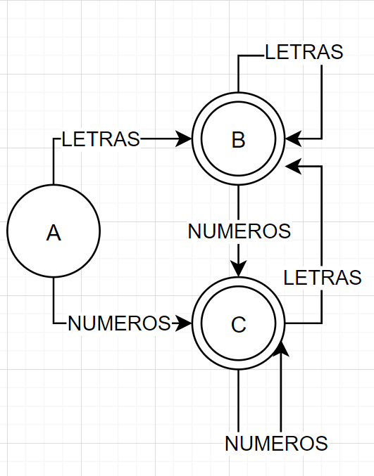
 |  | Ϭ(A,letras) = B | Ϭ(A,numeros) = C
 |  | Ϭ(B,letras) = B | Ϭ(B,numeros) = C
 |  | Ϭ(C,letras) = B | Ϭ(C,numeros) = C

 | ([a-z|0-9]+(signo aritmetico)([a-z|0-9])+)+ |  |  | METODO DE THOMPSON

FT | e | Letras | Numeros | Signos Aritméticos
S0 | S0,S1,S2,S4 = A | Ϭ(A,letras) = S3 | Ϭ(A,numeros) = S5 | Ϭ(A,aritmeticos) =
S3 | S1,S2,S4,S6,S7 = B | Ϭ(B,letras) = S3 | Ϭ(B,numeros) = S5 | Ϭ(B,aritmeticos) = S8
S5 | S1,S2,S4,S6,S7 = C | Ϭ(C,letras) = S3 | Ϭ(C,numeros) = S5 | Ϭ(C,aritmeticos) = S8
S8 | S9,S10,S12 = D | Ϭ(D,letras) = S11 | Ϭ(D,numeros) = S13 | Ϭ(D,aritmeticos) =
S11 | S1,S2,S4,S9,S10,S12,S14,S15 = E | Ϭ(E,letras) = S3,S11 | Ϭ(E,numeros) = S5,S13 | Ϭ(E,aritmeticos) =
S13 | S1,S2,S4,S9,S10,S12,S14,S15 = F | Ϭ(F,letras) = S3,S11 | Ϭ(F,numeros) = S5,S13 | Ϭ(F,aritmeticos) =
S3,S11 | S1,S2,S4,S6,S7,S9,S10,S12,S14,S15 = G | Ϭ(G,letras) = S3,S11 | Ϭ(G,numeros) = S5,S13 | Ϭ(G,aritmeticos) = S8
S5,S13 | S1,S2,S4,S6,S7,S9,S10,S12,S14,S15 = H | Ϭ(H,letras) = S3,S11 | Ϭ(H,numeros) = S5,S13 | Ϭ(H,aritmeticos) = S8

 |  | Ϭ(A,letras) = B | Ϭ(A,numeros) = C | Ϭ(A,aritmeticos) =
 |  | Ϭ(B,letras) = B | Ϭ(B,numeros) = C | Ϭ(B,aritmeticos) = D
 |  | Ϭ(C,letras) = B | Ϭ(C,numeros) = C | Ϭ(C,aritmeticos) = D
 |  | Ϭ(D,letras) = E | Ϭ(D,numeros) = F | Ϭ(D,aritmeticos) =
 |  | Ϭ(E,letras) = G | Ϭ(E,numeros) = H | Ϭ(E,aritmeticos) =
 |  | Ϭ(F,letras) = G | Ϭ(F,numeros) = H | Ϭ(F,aritmeticos) =
 |  | Ϭ(G,letras) = G | Ϭ(G,numeros) = H | Ϭ(G,aritmeticos) = D
 |  | Ϭ(H,letras) = G | Ϭ(H,numeros) = H | Ϭ(H,aritmeticos) = D

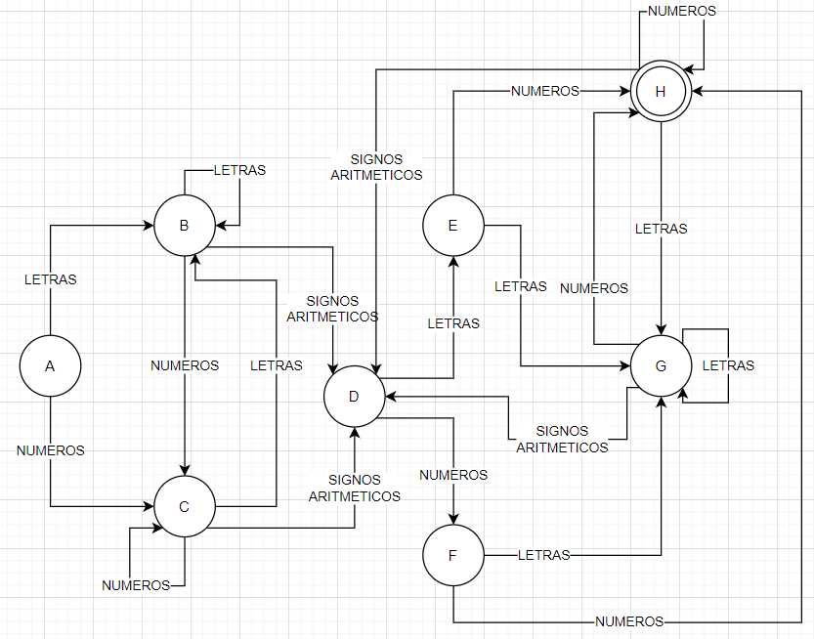

 | ("cualquier+" | [a-z|0-9] )( '+' )*; |  |  | METODO DE THOMPSON

FT | e | Letras | Numeros | +' | " | CualquierCaracter | ;
S0 | s0,s1,s2,s8,s9,s11 = A | Ϭ(A,letras) = S10 | Ϭ(A,numeros) = S12 | Ϭ(A,+) = | Ϭ(A,") = S3 | Ϭ(A,cualquiera) = | Ϭ(A,;) =
S10 | S8,S9,S11,S13,S14,S15 = B | Ϭ(B,letras) = S10 | Ϭ(B,numeros) = S12 | Ϭ(B,+) = s16 | Ϭ(B,") = | Ϭ(B,cualquiera) = | Ϭ(B,;) =
S12 | S8,S9,S11,S13,S14,S15 = C | Ϭ(C,letras) = S10 | Ϭ(C,numeros) = S12 | Ϭ(C,+) = s16 | Ϭ(C,") = | Ϭ(C,cualquiera) = | Ϭ(C,;) =
S16 | S1,S2,S8,S9,S11,S17 = D | Ϭ(D,letras) = S10 | Ϭ(D,numeros) = S12 | Ϭ(D,+) = s16 | Ϭ(D,") = S3 | Ϭ(D,cualquiera) = | Ϭ(D,;) = S18
S3 | S4 = E | Ϭ(E,letras) = | Ϭ(E,numeros) = | Ϭ(E,+) = | Ϭ(E,") = | Ϭ(E,cualquiera) = S5 | Ϭ(E,;) =
S5 | S4,S6 = F | Ϭ(F,letras) = | Ϭ(F,numeros) = | Ϭ(F,+) = | Ϭ(F,") = S7 | Ϭ(F,cualquiera) = S5 | Ϭ(F,;) =
S7 | S14,S15 = G | Ϭ(G,letras) = | Ϭ(G,numeros) = | Ϭ(G,+) = S16 | Ϭ(G,") = | Ϭ(G,cualquiera) = | Ϭ(G,;) = S18
S18 | H | Ϭ(H,letras) = | Ϭ(H,numeros) = | Ϭ(H,+) = | Ϭ(H,") = | Ϭ(H,cualquiera) = | Ϭ(H,;) =

 |  | Ϭ(A,letras) = B | Ϭ(A,numeros) = C | Ϭ(A,+) = | Ϭ(A,") = E | Ϭ(A,cualquiera) = | Ϭ(A,;) =
 |  | Ϭ(B,letras) = B | Ϭ(B,numeros) = C | Ϭ(B,+) = D | Ϭ(B,") = | Ϭ(B,cualquiera) = | Ϭ(B,;) =
 |  | Ϭ(C,letras) = B | Ϭ(C,numeros) = C | Ϭ(C,+) = D | Ϭ(C,") = | Ϭ(C,cualquiera) = | Ϭ(C,;) =
 |  | Ϭ(D,letras) = B | Ϭ(D,numeros) = C | Ϭ(D,+) = D | Ϭ(D,") = E | Ϭ(D,cualquiera) = | Ϭ(D,;) = H
 |  | Ϭ(E,letras) = | Ϭ(E,numeros) = | Ϭ(E,+) = | Ϭ(E,") = | Ϭ(E,cualquiera) = F | Ϭ(E,;) =
 |  | Ϭ(F,letras) = | Ϭ(F,numeros) = | Ϭ(F,+) = | Ϭ(F,") = G | Ϭ(F,cualquiera) = F | Ϭ(F,;) =
 |  | Ϭ(G,letras) = | Ϭ(G,numeros) = | Ϭ(G,+) = D | Ϭ(G,") = | Ϭ(G,cualquiera) = | Ϭ(G,;) = H
 |  | Ϭ(H,letras) = | Ϭ(H,numeros) = | Ϭ(H,+) = | Ϭ(H,") = | Ϭ(H,cualquiera) = | Ϭ(H,;) =

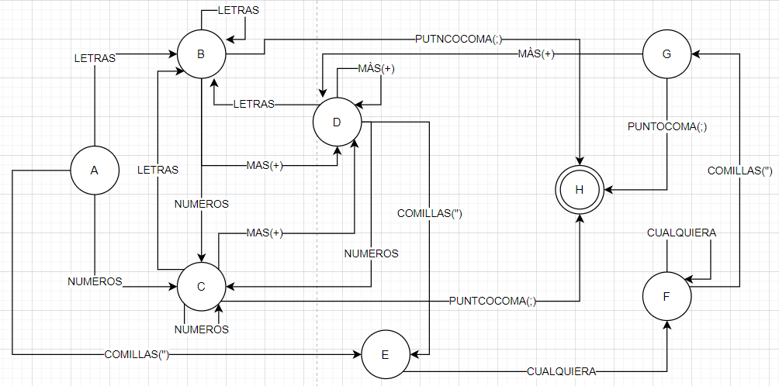

FT | e | Comillas(") | Cualquiera
S0 | S0,S1 = A | Ϭ(A,comillas) = S2 | Ϭ(A,cualquiera) =
S2 | S3 = B | Ϭ(B,comillas) = | Ϭ(B,cualquiera) = S4
S4 | S3,S5 = C | Ϭ(C,comillas) = S6 | Ϭ(C,cualquiera) = S4
S6 | D | Ϭ(D,comillas) = | Ϭ(D,cualquiera) =

 |  | Ϭ(A,comillas) = B | Ϭ(A,cualquiera) =
 |  | Ϭ(B,comillas) = | Ϭ(B,cualquiera) = C
 |  | Ϭ(C,comillas) = D | Ϭ(C,cualquiera) = C
 |  | Ϭ(D,comillas) = | Ϭ(D,cualquiera) =

